About
Judul Program | : | Perencanaan Fondasi Dalam Struktur Beton Bertulang
Versi Program | : | V1.00
Update ke 0 | : | Mei 2021

Penyusun | : | Indra Kusuma Jati Raj Suweda
Email | : | indrakrajsuweda@gmail.com

Selalu cek versi terbaru dan juga program - program lainnya hanya di :

Web : Inpetra.ID

"Terima kasih sudah membeli program ini sebagai bentuk dukungan kepada salah satu visi Inpetra ID
mengembangkan program bantu yang berkualitas dan sesuai dengan kebutuhan kondisi di Indonesia"

Ada permintaan program? Hubungi kami di :
info@inpetra.id

Input (1)
NO. | EXPLANATORY | FORMULA | VALUE | UNIT
A. | INPUT DATA PERENCANAAN
A.1. | Input data dimensi fondasi pilecap
 | Ukuran kolom di atas fondasi pilecap, | bc = | 0.40 | m
 |  | wc = | 0.60 | m
 | Tinggi fondasi pilecap, | Hp = | 0.40 | m
 | Tebal tanah di atas pilecap, | zs = | 2.10 | m
 | Berat beban mati dan beban hidup per luas di atas pilecap (1,0 D + 1,0 L) | qS = | 5.00 | kN/m2
 | Berat beban mati dan beban hidup per luas di atas pilecap (1,2 D + 1,6 L) | qU = | 16.00 | kN/m2
 | Tebal bersih selimut beton, | ts = | 100.00 | mm

A.2. | Input data dimensi fondasi tiang dalam
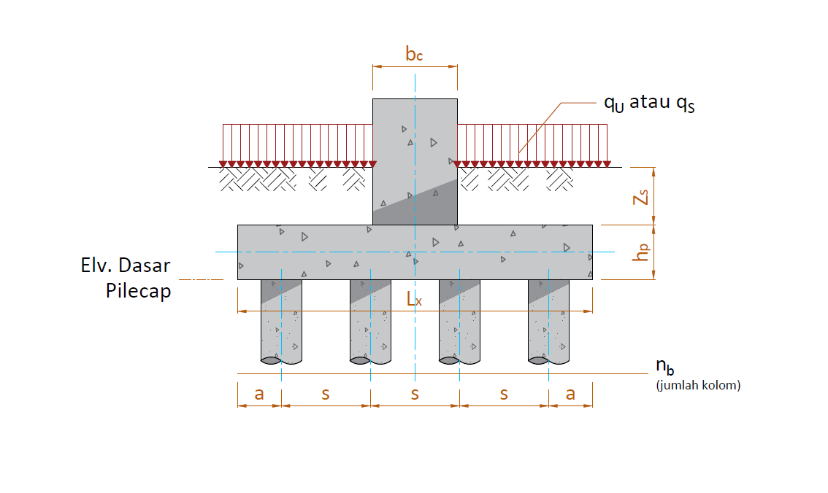
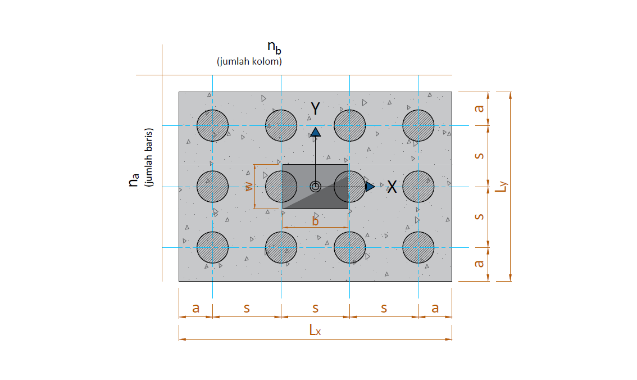

 | Diameter fondasi tiang dalam pakai, | D = | 0.30 | m
 | Elevasi dasar pilecap dari muka tanah, | Elv = | 2.50 | m (m.t.a)
 | Elevasi dasar fondasi tiang dalam dari muka tanah, | Elv = | 7.50 | m (m.t.a)
 | Jumlah baris fondasi tiang dalam, | na = | 2
 | Jumlah kolom fondasi tiang dalam, | nb = | 2
 | Jarak fondasi tiang dalam tepi terhadap sisi luar beton, | a = | 0.40 | m
 | Jarak antar fondasi tiang dalam, | s = | 1.00 | m

 | *m (m.t.a) : meter dari muka tanah asli

A.3. | Input data material
 | Kuat tekan beton, | fc' = | 30.00 | MPa
 | Tegangan leleh baja tulangan ulir (deform), | fy = | 400 | MPa
 | Modulus elastis baja, | Es = | 200000 | MPa
 | Diameter tulangan utama, | D = | 19 | mm
 | Diameter tulangan susut, | D = | 13 | mm

A.6. | Input data berat volume material
 | Berat volume tanah di atas pilecap, | ws = | 17.20 | kN/m3
 | Berat volume beton bertulang, | wc = | 24.00 | kN/m3

A.7. | Input data hasil lab tanah dan daya dukung fondasi tiang dalam
 | Tahanan ultimit ujung fondasi tiang dalam, | QP = | 1250.00 | kN
 | Tahanan ultimit friksi fondasi tiang dalam, | Qs = | 450.00 | kN
 | Safety Factor tahanan ujung tiang, | SF = | 3
 | Safety Factor tahanan friksi tiang, | SF = | 5

Input (2)
NO. | EXPLANATORY |  |  | VALUE

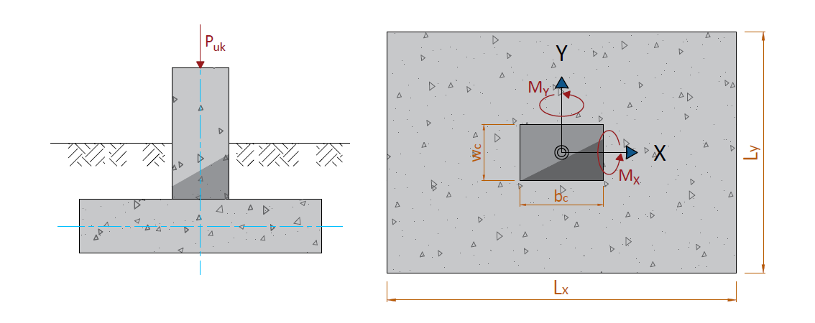

B. | INPUT GAYA REAKSI PADA PILECAP BERDASARKAN PROGRAM BANTU

NO. | OUTPUT CASE | CASE TYPE | STEP TYPE | TX | TY | Puk | MX | MY
 |  |  |  | KN | KN | KN | KN-m | KN-m
3 | Komb. Beban Ultimit | Combination | Max |  |  | 662.68
3 | Komb. Beban Layan | Combination | Max |  |  | 401.18 | 57.66 | 80.34
4 | Komb. Beban Layan | Combination | Min |  |  | 235.17 | 50.26 | 207.85
5 | Komb. Gempa Arah X | Combination | Max |  |  | 388.42 | 126.94 | 228.06
6 | Komb. Gempa Arah X | Combination | Min |  |  | 198.35 | 124.54 | 239.44
7 | Komb. Gempa Arah Y | Combination | Max |  |  | 384.56 | 73.68 | 132.76
8 | Komb. Gempa Arah Y | Combination | Min |  |  | 159.72 | 66.28 | 139.14

Geser & Penulang Pilecap
NO. | EXPLANATORY |  |  |  |  | FORMULA | VALUE | UNIT
D | NILAI GESER DAN MOMEN ARAH X DAN ARAH Y
D.1. | Nilai geser pada pilecap untuk arah X
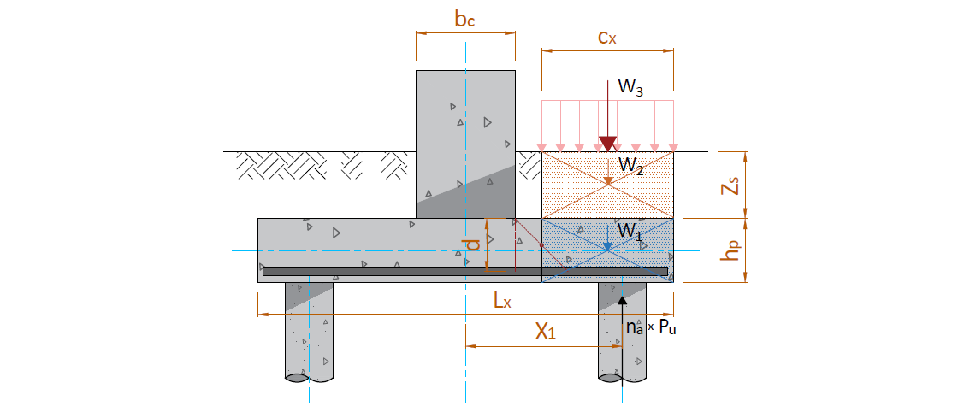

 | Jarak pusat tulangan terhadap sisi luar beton, |  |  |  |  | d' = ts + 3/2 * D = | 0.129 | m
 | Tebal efektif pilecap, |  |  |  |  | d = hp - d' = | 0.272 | m
 | Jarak bid. kritis terhadap sisi luar, |  |  |  |  | cx = ( Lx - b - d ) / 2 = | 0.564 | m
 | Berat beton pilecap, |  |  |  |  | W1 = cx * Ly * hp * wc = | 9.750 | kN
 | Berat tanah di atas pilecap, |  |  |  |  | W2 = cx * Ly * zs * ws = | 36.685 | kN
 | Berat beban operasional di atas pilecap, |  |  |  |  | W3 = cx * Ly * qS = | 5.078 | kN
 | Besar gaya aksial pada fondasi yang berada di bidang kritis,
 |  | Jarak tiang terhadap pusat |  | Xi > 0,5 * Lx - Cx | Pu | na * Pu
 |  | Xi (m) |  |  | (kN) | (kN)
 |  | 1
 |  | 2 | 0.50 | YA | 324.170 | 648.34
 |  | 3
 |  | 4
 |  |  |  |  | Σ (na * Pu) = | 648.34

 | Gaya geser arah x, |  |  |  |  | Vux = Σ(na * Pu) - W1 - W2 - W3 = | 596.827 | kN

D.2. | Nilai momen pada pilecap untuk arah X
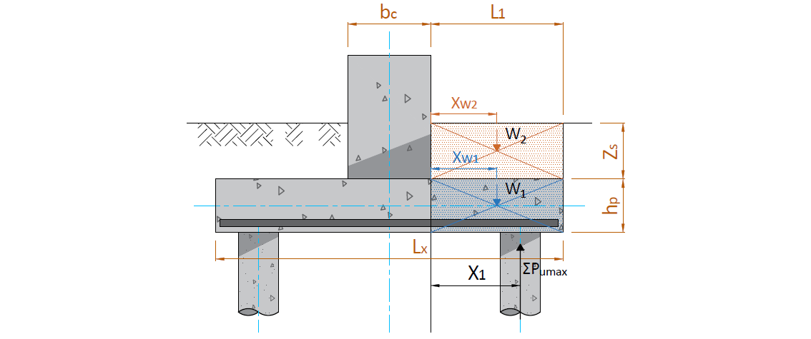

 | Gaya ultimit maksimum (rencana) tiang bor
 | b = | 0.40 | m | Xp = | 0.300 | m
 | L1 = | 0.70 | m | Xw1 = | 0.350 | m
 |  |  |  | Xw2 = | 0.350 | m
 | Lx = | 1.80 | m
 | Hp = | 0.40 | m | ΣPumax = | 521.402 | kN

 | KODE | PARAMETER BERAT BAGIAN BETON |  |  | VOLUME | BERAT | MOMEN
 |  | b (L1) | h | Panjang (Ly)
 |  | (m) | (m) | (m) | (m3) | (kN) | (kN.m)
 | w1 | 0.70 | 0.40 | 1.80 | 0.504 | 12.096 | 4.2336
 | w2 | 0.70 | 2.10 | 1.80 | 2.646 | 45.511 | 15.929
 |  |  |  |  | Ws = | 57.607
 |  |  |  |  |  | Ms = | 20.163
 | Faktor beban ultimit |  |  |  |  | K = | 1.2
 | Momen ultimit akibat berat pile cap |  |  |  |  | Mus = K * Ms + 0,5 * L12 * Ly * qU = | 31.25 | kNm

 | Jarak tiang terhadap pusat |  | Lengan thd. Sisi luar dinding |  |  | M = ∑ Pu * Xp
 | X (m) |  | Xp (m) |  |  | (kNm)
 | 1 |  |  | Xp1 = X1 - b / 2 =
 | 2 | 0.50 |  | Xp2 = X2 - b / 2 = | 0.30 |  | 156.420
 | 3 |  |  | Xp3 = X3 - b / 2 =
 | 4 |  |  | Xp4 = X4 - b / 2 =
 | Momen max. pada pile-cap akibat reaksi tiang bor |  |  |  |  | Mp = | 156.420 | kNm
 | Momen ultimit rencana Pile Cap |  |  |  |  | Mur = Mp - Mus = | 125.169 | kNm
 |  |  |  |  |  | untuk lebar pile-cap (Ly) = | 1.80 | m
 | Momen ultimit rencana per meter lebar |  |  |  |  | Mu = Mur / Ly = | 69.539 | kNm

D.3. | Nilai geser pada pilecap untuk arah Y

 | Jarak pusat tulangan terhadap sisi luar beton, |  |  |  |  | d' = ts + 3/2 * D = | 0.129 | m
 | Tebal efektif pilecap, |  |  |  |  | d = hp - d' = | 0.272 | m
 | Jarak bid. kritis terhadap sisi luar, |  |  |  |  | cy = ( Ly - w - d ) / 2 = | 0.464 | m
 | Berat beton pilecap, |  |  |  |  | W1 = cy * Lx * hp * wc = | 8.022 | kN
 | Berat tanah di atas pilecap, |  |  |  |  | W2 = cy * Lx * zs * ws = | 30.184 | kN
 | Berat beban operasional di atas pilecap, |  |  |  |  | W3 = cy * Lx * qS = | 4.178 | kN
 | Besar gaya aksial pada fondasi yang berada di bidang kritis,
 |  | Jarak tiang terhadap pusat |  | Yi > 0,5 * Ly - Cy | Pu | nb * Pu
 |  | Yi (m) |  |  | (kN) | (kN)
 |  | 1
 |  | 2 | 0.50 | YA | 324.170 | 648.34
 |  | 3
 |  | 4
 |  |  |  |  | Σ (nb * Pu) = | 648.34

 | Gaya geser arah y, |  |  |  |  | Vux = Σ(nb * Pu) - W1 - W2 - W3 = | 605.957 | kN

D.4. | Nilai momen pada pilecap untuk arah Y

 | Gaya ultimit maksimum (rencana) tiang bor
 | w = | 0.60 | m | Yp = | 0.200 | m
 | L2 = | 0.60 | m | Yw1 = | 0.300 | m
 |  |  |  | Yw2 = | 0.300 | m
 | Ly = | 1.80 | m
 | Hp = | 0.40 | m | ΣPumax = | 521.402 | kN

 | KODE | PARAMETER BERAT BAGIAN BETON |  |  | VOLUME | BERAT | MOMEN
 |  | b (L2) | h | Panjang (Lx)
 |  | (m) | (m) | (m) | (m3) | (kN) | (kN.m)
 | w1 | 0.60 | 0.40 | 1.80 | 0.432 | 0.432 | 0.1296
 | w2 | 0.60 | 2.10 | 1.80 | 2.268 | 4.082 | 1.225
 |  |  |  |  | Ws = | 4.514
 |  |  |  |  |  | Ms = | 1.354
 | Faktor beban ultimit |  |  |  |  | K = | 1.2
 | Momen ultimit akibat berat pile cap |  |  |  |  | Mus = K * Ms + 0,5 * L22 * Lx * qU = | 6.81 | kNm

 | Jarak tiang terhadap pusat |  | Lengan thd. Sisi luar dinding |  |  | M = ∑ Pu * Yp
 | Y (m) |  | Yp (m) |  |  | (kNm)
 | 1 |  |  | Yp1 = Y1 - w / 2 =
 | 2 | 0.50 |  | Yp2 = Y2 - w / 2 = | 0.30 |  | 156.420
 | 3 |  |  | Yp3 = Y3 - w / 2 =
 | 4 |  |  | Yp4 = Y4 - w / 2 =
 | Momen max. pada pile-cap akibat reaksi tiang bor |  |  |  |  | Mp = | 156.420 | kNm
 | Momen ultimit rencana Pile Cap |  |  |  |  | Mur = Mp - Mus = | 149.611 | kNm
 |  |  |  |  |  | untuk lebar pile-cap (Lx) = | 1.80 | m
 | Momen ultimit rencana per meter lebar |  |  |  |  | Mu = Mur / Lx = | 83.117 | kNm

E. | KONTROL GESER PADA PILECAP
E.1. | Tinjauan Geser Arah X
 | Jarak pusat tulangan terhadap sisi luar beton, |  |  |  |  | d' = ts + 3/2 * D = | 0.129 | m
 | Tebal efektif pilecap, |  |  |  |  | d = h - d' = | 0.272 | m
 | Gaya geser arah x, |  |  |  |  | Vux = | 596.827 | kN
 | Lebar bidang geser untuk tinjauan arah x, |  |  |  |  | b = Ly = | 1800.00 | mm
 | Tebal efektif pilecap, |  |  |  |  | d = | 272 | mm
 | Rasio sisi panjang thd. sisi pendek kolom, |  |  |  |  | βc = | 1.00

 | Kuat geser pilecap arah x, |  |  |  |  | Vc = [ 1 + 2 / βc ] * √ fc' * b * d / 6 * 10-3 = | 1338.360 | kN
 |  |  |  |  |  | Vc = [ αs * d / b + 2 ] * √ fc' * b * d / 12 = | 1791.915 | kN
 |  |  |  |  |  | Vc = 1 / 3 * √ fc' * b * d = | 892.240 | kN
 | Diambil, kuat geser pilecap, |  |  |  |  | Vc = | 892.240 | kN
 | Faktor reduksi kekuatan geser, |  |  |  |  | φ = | 0.75
 | Kuat geser pilecap, |  |  |  |  | φ * Vc = | 669.180 | kN
 | Kontrol kapasitas geser terhadap gaya geser ultimit arah x,
 |  | Syarat : | φ * Vc | ≥ | Vux
 |  |  | 669.180 | > | 596.827 | → | AMAN (OK)

E.2. | Tinjauan Geser Arah Y
 | Jarak pusat tulangan terhadap sisi luar beton, |  |  |  |  | d' = ts + 3/2 * D = | 0.129 | m
 | Tebal efektif pilecap, |  |  |  |  | d = h - d' = | 0.272 | m
 | Gaya geser arah y, |  |  |  |  | Vuy = | 605.957 | kN
 | Lebar bidang geser untuk tinjauan arah y, |  |  |  |  | b = Lx = | 1800 | mm
 | Tebal efektif pilecap, |  |  |  |  | d = | 272 | mm
 | Rasio sisi panjang thd. sisi pendek kolom, |  |  |  |  | βc = | 1.00

 | Kuat geser pilecap arah y, |  |  |  |  | Vc = [ 1 + 2 / βc ] * √ fc' * b * d / 6 * 10-3 = | 1338.360 | kN
 |  |  |  |  |  | Vc = [ αs * d / b + 2 ] * √ fc' * b * d / 12 * 10-3 = | 1791.915 | kN
 |  |  |  |  |  | Vc = 1 / 3 * √ fc' * b * d * 10-3 = | 892.240 | kN
 | Diambil, kuat geser pilecap, |  |  |  |  | Vc = | 892.240 | kN
 | Faktor reduksi kekuatan geser, |  |  |  |  | φ = | 0.75
 | Kuat geser pilecap, |  |  |  |  | φ * Vc = | 669.180 | kN
 | Kontrol kapasitas geser terhadap gaya geser ultimit arah y,
 |  | Syarat : | φ * Vc | ≥ | Vux
 |  |  | 669.180 | > | 605.957 | → | AMAN (OK)

E.3. | Tinjauan Geser Dua Arah (Pons)
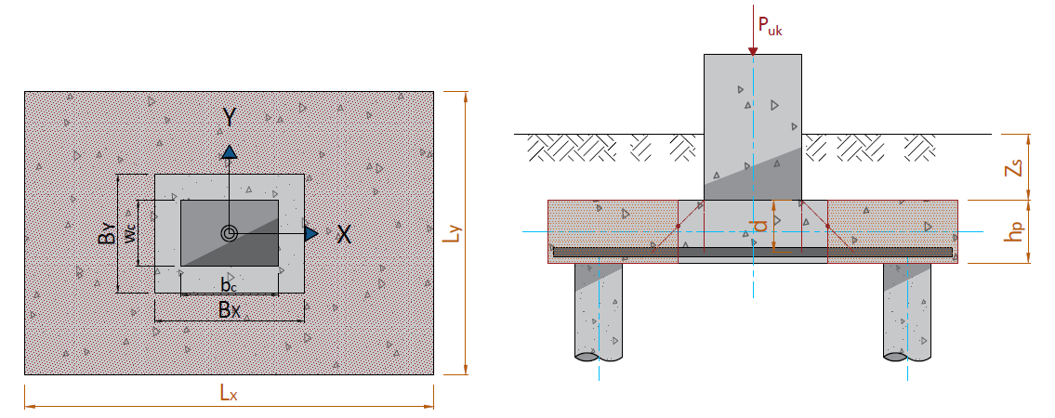

 | Jarak pusat tulangan terhadap sisi luar beton, |  |  |  |  | d' = ts + 3/2 * D = | 0.129 | m
 | Tebal efektif pilecap, |  |  |  |  | d = h - d' = | 0.272 | m
 | Lebar bidang geser pons arah x, |  |  |  |  | Bx = bc + d = | 0.672 | m
 | Lebar bidang geser pons arah y, |  |  |  |  | By = wc + d = | 1.272 | m
 | Gaya geser pons akibat beban terfaktor pada kolom, |  |  |  |  | Puk = | 662.680 | kN
 | Luas bidang geser pons, |  |  |  |  | Ap = 2 * ( Bx + By ) * d = | 1.055 | m2
 | Lebar bidang geser pons, |  |  |  |  | bp = 2 * ( Bx + By ) = | 3.886 | m
 | Rasio sisi panjang thd. sisi pendek kolom, |  |  |  |  | βc = | 1.00

 | Tegangan geser pons, |  |  |  |  | σp = [ 1 + 2 / βc ] * √ fc' / 6 = | 2.739 | MPa
 |  |  |  |  |  | σp = [ αs * d / bp + 2 ] * √ fc' / 12 = | 2.188 | MPa
 |  |  |  |  |  | σp = 1 / 3 * √ fc' = | 1.826 | MPa
 | Tegangan geser pons yang disyaratkan, |  |  |  |  | σp = | 1.826 | MPa
 | Faktor reduksi kekuatan geser pons, |  |  |  |  | φ = | 0.75
 | Kuat geser pons, |  |  |  |  | φ * Vnp = φ * Ap * σp * 103 = | 1444.69 | kN
 | Kontrol kapasitas geser pons terhadap gaya geser ultimit pada kolom,
 |  | Syarat : | φ * Vnp | ≥ | Puk
 |  |  | 1444.685 | > | 662.680 | → | AMAN (OK)

E.4. | Tinjauan geser pons pada fondasi tiang dalam pojok
 | Jarak pusat tulangan terhadap sisi luar beton, |  |  |  |  | d' = ts + 3/2 * D = | 0.129 | m
 | Tegangan geser pons yang disyaratkan, |  |  |  |  | σp = | 1.826 | MPa
 | Faktor reduksi kekuatan geser |  |  |  |  | ɸ = | 0.75
 | Jarak antara tiang bor arah x |  |  |  |  | X = | 1.00 | m
 | Jarak antara tiang bor arah y |  |  |  |  | Y = | 1.00 | m
 | Jarak tiang bor terhadap tepi |  |  |  |  | a = | 0.40 | m
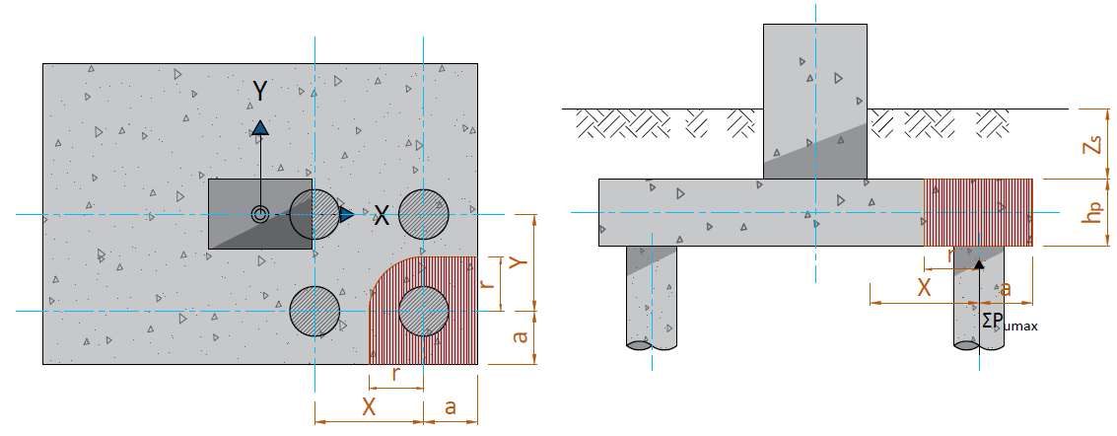

 | r = X/2 = | 0.50 | m
 | r = Y/2 = | 0.50 | m |  |  | r = | 0.50 | m
 | Tebal bidang kritis geser pons |  |  |  |  | h = hp = | 0.40 | m
 | Tebal efektif bidang kritis geser pons |  |  |  |  | d = h - d' = | 271.50 | mm
 | Panjang total bidang kritis |  |  |  |  | Lv = [ 2 * (r + a) + π / 2 * r ]*103 = | 2585.40 | mm
 | Luas bidang kritis geser pons |  |  |  |  | Av = Lv * h = | 701935.60 | mm2
 | Gaya geser pons nominal |  |  |  |  | Pn = Av * σv = | 1281.55 | kN
 | Kapasitas geser pons |  |  |  |  | ɸ * Pn = | 961.165 | kN
 | Reaksi ultimit satu tiang bor |  |  |  |  | Pumax = | 324.170 | kN
 | Kontrol kapasitas geser pons pada tiang ujung,
 |  | Syarat : | ɸ * Pn | > | Pumax
 |  |  | 961.16 | > | 324.17 | → | AMAN (OK)

F. | PEMBESIAN PILECAP
F.1. | Tulangan Lentur Arah X
 | Momen yang terjadi pada pilecap, |  |  |  |  | Mux = | 69.539 | kNm
 | Lebar pilecap yang ditinjau, |  |  |  |  | b = | 1000.00 | mm
 | Tebal pilecap, |  |  |  |  | hp = | 400.00 | mm
 | Jarak pusat tulangan thd. sisi luar beton, |  |  |  |  | d' = ts + 3/2 * D = | 129 | mm
 | Tebal efektif plat, |  |  |  |  | d = hp - d' = | 272 | mm
 | Kuat tekan beton, |  |  |  |  | fc' = | 30 | MPa
 | Kuat leleh baja tulangan, |  |  |  |  | fy = | 400 | MPa
 | Modulus elastis baja, |  |  |  |  | Es = | 2.00E+05 | MPa
...
NO. | EXPLANATORY |  |  |  |  | FORMULA | VALUE | UNIT
 |  |  |  |  |  | ρb = β1* 0,85 * fc'/ fy * 600 / ( 600 + fy ) = | 0.0320
 | Rasio tulangan maksimum, |  |  |  |  | ρmaks = 0,75 * ρb = | 0.0240
 | Rasio tulangan minimum, |  |  | syarat 1 : |  | ρmin = √ fc' / ( 4 * fy ) = | 0.0034
 |  |  |  | syarat 2 : |  | ρmin = 1,4 / fy = | 0.0035

 | Asumsi faktor reduksi kekuatan gaya momen, |  |  |  |  | φ = | 0.85
 | Nilai minimum momen rencana, |  |  |  |  | Mn = Mu / φ = | 81.810 | kN.m
 | faktor tahanan momen, |  |  |  |  | Rn = Mn / ( b * d2 ) = | 1.110
 | Rasio tegangan leleh baja dengan kuat tekan efektif beton, |  |  |  |  | m = fy / ( 0,85 *fc' ) = | 15.686
 | Rasio tulangan perlu, |  |  |  |  | ρ = 1 / m * ( 1 - [ 1 - 2 * m * Rn / fy ]0,5 ) = | 0.0028
<
 | Kontrol nilai rasio tulangan perlu,
<
<
<
 |  | Syarat : | ρmin | ρ | ρmaks
 |  |  | 0.0034 | 0.0028 | 0.0240 | → | [ Pakai ρmin ]

 | Nilai rasio tulangan pakai, |  |  |  |  | ρ = | 0.0034

 | Luas tulangan yang diperlukan, |  |  |  |  | As = ρ * b * d = | 929 | mm2
 | Jarak tulangan yang diperlukan, |  |  |  |  | s = 1 / 4 * π * D2 * b / As = | 305 | mm
 | Jarak tulangan maksimum, |  |  |  |  | smax = 3 * h = | 1200 | mm
 | Jarak tulangan maksimum, |  |  |  |  | smax = | 450 | mm
 | Jarak sengkang yang harus digunakan, |  |  |  |  | s = | 305 | mm
 | Diambil jarak sengkang : |  |  |  |  | s = | 300 | mm
D
-
 | Digunakan tulangan, |  |  |  |  | 19 | 300
 | Luas tulangan terpakai, |  |  |  |  | As = 1 / 4 * π * D2 * b / s = | 945.10 | mm2

* c
* (c - d') / c
 | Gaya dalam kondisi tarik pada tulangan tarik sudah leleh, |  |  |  |  | Ts = As * fy = | 378.038 | kN
 | Gaya dalam kondisi tekan pada beton, |  |  |  |  | Cc = 0,85 * fc' * β1 * c * b = | 21.311 | kN

* c =
 | Kesetimbangan gaya dalam, |  |  |  |  | Cc = | Ts
 |  |  |  |  |  | 21.31 | 378.038

 | Nilai c berdasarkan persamaan linier, |  |  |  |  | c = | 17.74 | mm
 | Gaya dalam kondisi tekan pada beton, |  |  |  |  | Cc = | 378.038 | kN
 | Gaya dalam kondisi tarik pada tulangan tarik sudah leleh, |  |  |  |  | Ts = | 378.038 | kN

>
 | Pengecekan hasil perhitungan terhadap asumsi awal,
 |  | Syarat untuk tulangan tarik:
 |  |  | εs = (d - c)/c * εcu |  | εs-yield = fy / Es
 |  |  | 0.0429 | > | 0.002
 | Klasifikasi regangan tarik netto, |  |  |  |  | → | Tegangan Terkontrol

 | Faktor reduksi kekuatan gaya momen, |  |  |  |  | φ = | 0.90
 | Kapasitas momen terhadap T, |  |  |  |  | Mn = Cc * (d - β1 * c/2) = | 99.835 | kN.m

 |  | Syarat : | φ * Mn | ≥ | Mu
 |  |  | 89.852 | > | 69.539 | → | AMAN (OK)

F.2. | Tulangan lentur arah Y
 | Momen yang terjadi pada pilecap, |  |  |  |  | Muy = | 83.117 | kNm
...
NO. | EXPLANATORY |  |  |  |  | FORMULA | VALUE | UNIT
 | Rasio tulangan maksimum, |  |  |  |  | ρmaks = 0,75 * ρb = | 0.0240
 | Rasio tulangan minimum, |  |  | syarat 1 : |  | ρmin = √ fc' / ( 4 * fy ) = | 0.0034
 |  |  |  | syarat 2 : |  | ρmin = 1,4 / fy = | 0.0035

 | Asumsi faktor reduksi kekuatan gaya momen, |  |  |  |  | φ = | 0.85
 | Nilai momen maksimum pada daerah tumpuan, |  |  |  |  | Mu = Muy = | 83.117 | kN.m
 | Nilai minimum momen rencana pada daerah tumpuan, |  |  |  |  | Mn = Mu / φ = | 97.785 | kN.m
 | faktor tahanan momen, |  |  |  |  | Rn = Mn / ( b * d2 ) = | 1.327
 | Rasio tegangan leleh baja dengan kuat tekan efektif beton, |  |  |  |  | m = fy / ( 0,85 *fc' ) = | 15.686
 | Rasio tulangan perlu, |  |  |  |  | ρ = 1 / m * ( 1 - [ 1 - 2 * m * Rn / fy ]0,5 ) = | 0.0034
<
 | Kontrol nilai rasio tulangan perlu,
<
<
<
 |  | Syarat : | ρmin | ρ | ρmaks
 |  |  | 0.0034 | 0.0034 | 0.0240 | → | [ Pakai ρmin ]

 | Nilai rasio tulangan pakai, |  |  |  |  | ρ = | 0.0034

 | Luas tulangan yang diperlukan, |  |  |  |  | As = ρ * b * d = | 929.42 | mm2
 | Jarak tulangan yang diperlukan, |  |  |  |  | s = 1 / 4 * π * D2 * b / As = | 305.06 | mm
 | Jarak tulangan maksimum, |  |  |  |  | smax = 3 * h = | 1200 | mm
 | Jarak tulangan maksimum, |  |  |  |  | smax = | 450 | mm
 | Jarak sengkang yang harus digunakan, |  |  |  |  | s = | 305 | mm
 | Diambil jarak sengkang : |  |  |  |  | s = | 300 | mm
D
-
 | Digunakan tulangan, |  |  |  |  | 19 | 300
 | Luas tulangan terpakai, |  |  |  |  | As = 1 / 4 * π * D2 * b / s = | 945.10 | mm2

* c
* (c - d') / c
 | Gaya dalam kondisi tarik pada tulangan tarik sudah leleh, |  |  |  |  | Ts = As * fy = | 378.038 | kN
 | Gaya dalam kondisi tekan pada beton, |  |  |  |  | Cc = 0,85 * fc' * β1 * c * b = | 21.311 | kN

* c =
 | Kesetimbangan gaya dalam, |  |  |  |  | Cc = | Ts
 |  |  |  |  |  | 21.31 | 378.038

 | Nilai c berdasarkan persamaan linier, |  |  |  |  | c = | 17.74 | mm
 | Gaya dalam kondisi tekan pada beton, |  |  |  |  | Cc = | 378.038 | kN
 | Gaya dalam kondisi tarik pada tulangan tarik sudah leleh, |  |  |  |  | Ts = | 378.038 | kN

>
 | Pengecekan hasil perhitungan terhadap asumsi awal,
 |  | Syarat untuk tulangan tarik:
 |  |  | εs = (d - c)/c * εcu |  | εs-yield = fy / Es
 |  |  | 0.0429 | > | 2.00E-03
 | Klasifikasi regangan tarik netto, |  |  |  |  | → | Tegangan Terkontrol

 | Faktor reduksi kekuatan gaya momen, |  |  |  |  | φ = | 0.90
 | Kapasitas momen terhadap T, |  |  |  |  | Mn = Cc * (d - β1 * c/2) = | 99.835 | kN.m

 |  | Syarat : | φ * Mn | ≥ | Mu
 |  |  | 89.852 | > | 83.117 | → | AMAN (OK)

F.3. | Tulangan susut
 | Rasio tulangan susut minimum, |  |  |  |  | ρsmin = | 0.002
...
NO. | EXPLANATORY |  |  |  |  | FORMULA | VALUE | UNIT
 | Luas tulangan susut arah y, |  |  |  |  | Asy = ρsmin* b * d = | 543 | mm2
 | Diameter tulangan yang digunakan, |  |  |  |  | P | 13 | mm
 | Jarak tulangan susut arah x, |  |  |  |  | sx = π / 4 * P2 * b / Asx = | 244 | mm
 | Jarak tulangan susut maksimum arah x, |  |  |  |  | sx,max = 3 * h = | 1200 | mm
 |  |  |  |  |  | sx,max = | 450
 | Jarak tulangan susut arah x yang digunakan, |  |  |  |  | sx = | 200 | mm
 | Jarak tulangan susut arah y, |  |  |  |  | sy = π / 4 * P2 * b / Asy = | 244 | mm
 | Jarak tulangan susut maksimum arah y, |  |  |  |  | sy,max = 3 * h = | 1200 | mm
 |  |  |  |  |  | sy,max = | 450
 | Jarak tulangan susut arah y yang digunakan, |  |  |  |  | sy = | 200 | mm
P
-
 | Digunakan tulangan susut arah x, |  |  |  |  | 13 | 200
P
-
 | Digunakan tulangan susut arah y, |  |  |  |  | 13 | 200

Result
Dimensi dan penulangan pilecap
Lebar kolom arah x, |  |  |  |  | b = | 0.40 | m
Lebar kolom arah y, |  |  |  |  | w = | 0.60 | m

Tinggi fondasi pilecap, |  |  |  |  | hp = | 0.40 | m
Lebar arah x fondasi pilecap, |  |  |  |  | Lx = | 1.80 | m
Lebar arah y fondasi pilecap, |  |  |  |  | Ly = | 1.80 | m
Tebal selimut beton pada pilecap, |  |  |  |  | ts = | 100.00 | mm
Elevasi dasar fondasi pilecap, |  |  |  |  | Ev = | 2.50 | m (m.t.a)
*m (m.t.a) : meter dari muka tanah asli
D
-
D
-
D
-
D
-
Penulangan utama arah x, |  |  |  |  | 19 | 300
Penulangan utama arah y, |  |  |  |  | 19 | 300
Penulangan susut arah x, |  |  |  |  | 13 | 200
Penulangan susut arah y, |  |  |  |  | 13 | 200

Rekapitulasi kontrol geser dan geser pons pada pilecap,
Kontrol kapasitas geser pilecap terhadap geser ultimit se arah X,
 | Syarat : | φ * Vc | ≥ | Vux
 |  | 669.180 | > | 596.827 | → | AMAN (OK)
Kontrol kapasitas geser pilecap terhadap geser ultimit se arah Y,
 | Syarat : | φ * Vc | ≥ | Vux
 |  | 669.180 | > | 605.957 | → | AMAN (OK)
Kontrol kapasitas geser pons pilecap terhadap aksial ultimit kolom,
 | Syarat : | φ * Vnp | ≥ | Puk
 |  | 1444.685 | > | 662.680 | → | AMAN (OK)
...

Report
...
C. | HASIL PERHITUNGAN PROGRAM BANTU SPREADSHEET
C.1. | Dimensi dan penulangan pilecap
 | Lebar kolom arah x, |  |  |  |  | bc = | 0.40 | m
 | Lebar kolom arah y, |  |  |  |  | wc = | 0.60 | m

 | Tinggi fondasi pilecap, |  |  |  |  | hp = | 0.40 | m
 | Lebar arah x fondasi pilecap, |  |  |  |  | Lx = | 1.80 | m
 | Lebar arah y fondasi pilecap, |  |  |  |  | Ly = | 1.80 | m
 | Tebal selimut beton pada pilecap, |  |  |  |  | ts = | 100.00 | mm
 | Elevasi dasar fondasi pilecap, |  |  |  |  | Elv = | 2.50 | m (m.t.a)
 | *m (m.t.a) : meter dari muka tanah asli
D
-
D
-
D
-
D
-
 | Penulangan utama arah x, |  |  |  |  | 19 | 300
 | Penulangan utama arah y, |  |  |  |  | 19 | 300
 | Penulangan susut arah x, |  |  |  |  | 13 | 200
 | Penulangan susut arah y, |  |  |  |  | 13 | 200

C.2. | Rekapitulasi kontrol geser dan geser pons pada pilecap
 | Kontrol kapasitas geser pilecap terhadap geser ultimit se arah X,
 |  | Syarat : | φ * Vc | ≥ | Vux
 |  |  | 669.180 | > | 596.827 | → | AMAN (OK)

 | Kontrol kapasitas geser pilecap terhadap geser ultimit se arah Y,
 |  | Syarat : | φ * Vc | ≥ | Vux
 |  |  | 669.180 | > | 605.957 | → | AMAN (OK)
 | Kontrol kapasitas geser pons pilecap terhadap aksial ultimit kolom,
 |  | Syarat : | φ * Vnp | ≥ | Puk
...
G. | PEMBESIAN PILECAP
 | Rasio tulangan minimum, |  |  | syarat 1 : |  | ρmin = √ fc' / ( 4 * fy ) = | 0.0034
 |  |  |  | syarat 2 : |  | ρmin = 1,4 / fy = | 0.0035

 | Asumsi faktor reduksi kekuatan gaya momen, |  |  |  |  | φ = | 0.85
 | Nilai minimum momen rencana, |  |  |  |  | Mn = Mu / φ = | 81.810 | kN.m
 | faktor tahanan momen, |  |  |  |  | Rn = Mn / ( b * d2 ) = | 1.110
 | Rasio tegangan leleh baja dengan kuat tekan efektif beton,
 |  |  |  |  |  | m = fy / ( 0,85 *fc' ) = | 15.686
 | Rasio tulangan perlu, |  |  |  |  | ρ = 1 / m * ( 1 - [ 1 - 2 * m * Rn / fy ]0,5 ) = | 0.0028
 | Kontrol nilai rasio tulangan perlu,
<
<
 |  | Syarat : | ρmin | ρ | ρmaks
<
<
 |  |  | 0.0034 | 0.0028 | 0.0240 | → | [ Pakai ρmin ]

 | Nilai rasio tulangan pakai, |  |  |  |  | ρ = | 0.0034

 | Luas tulangan yang diperlukan, |  |  |  |  | As = ρ * b * d = | 929 | mm2
 | Jarak tulangan yang diperlukan, |  |  |  |  | s = 1 / 4 * π * D2 * b / As = | 305 | mm
 | Jarak tulangan maksimum, |  |  |  |  | smax = 3 * h = | 1200 | mm
 | Jarak tulangan maksimum, |  |  |  |  | smax = | 450 | mm
 | Jarak sengkang yang harus digunakan, |  |  |  |  | s = | 305 | mm
 | Diambil jarak sengkang : |  |  |  |  | s = | 300 | mm
D
-
 | Digunakan tulangan, |  |  |  |  | 19 | 300
 | Luas tulangan terpakai, |  |  |  |  | As = 1 / 4 * π * D2 * b / s = | 945.10 | mm2

* c
* (c - d') / c
* c =
 | Gaya dalam kondisi tarik pada tulangan tarik sudah leleh, |  |  |  |  | Ts = As * fy = | 378.038 | kN
 | Gaya dalam kondisi tekan pada beton, |  |  |  |  | Cc = 0,85 * fc' * β1 * c * b = | 21.31 | kN
 | Kesetimbangan gaya dalam, |  |  |  |  | Cc = | Ts
 |  |  |  |  |  | 21.31 | 378.038

 | Nilai c berdasarkan persamaan linier, |  |  |  |  | c = | 17.74 | mm
 | Gaya dalam kondisi tekan pada beton, |  |  |  |  | Cc = | 378.038 | kN
 | Gaya dalam kondisi tarik pada tulangan tarik sudah leleh, |  |  |  |  | Ts = | 378.038 | kN

>
 | Pengecekan hasil perhitungan terhadap asumsi awal,
 |  | Syarat untuk tulangan tarik:
 |  |  | εs' = (d - c)/c * εcu |  | εs-yield = fy / Es
 |  |  | 0.0429 | > | 0.002
 | Klasifikasi regangan tarik netto, |  |  |  |  | → | Tegangan Terkontrol

 | Faktor reduksi kekuatan gaya momen, |  |  |  |  | φ = | 0.90
 | Kapasitas momen terhadap T, |  |  |  |  | Mn = Cc * (d - β1 * c/2) = | 99.835 | kN.m
 |  | Syarat : | φ * Mn | ≥ | Mu
 |  |  | 89.852 | > | 69.539 | → | AMAN (OK)

G.2. | Tulangan lentur arah Y
 |  |  |  |  |  | Muy = | 83.117 | kNm
 | Lebar pilecap yang ditinjau, |  |  |  |  | b = | 1000 | mm
...
 |  |  |  | syarat 2 : |  | ρmin = 1,4 / fy = | 0.0035

 | Asumsi faktor reduksi kekuatan gaya momen, |  |  |  |  | φ = | 0.85
 | Nilai momen maksimum pada daerah tumpuan, |  |  |  |  | Mu = Muy = | 83.117 | kN.m
 | Nilai minimum momen rencana pada daerah tumpuan, |  |  |  |  | Mn = Mu / φ = | 97.785 | kN.m
 | faktor tahanan momen, |  |  |  |  | Rn = Mn / ( b * d2 ) = | 1.327
 | Rasio tegangan leleh baja dengan kuat tekan efektif beton,
 |  |  |  |  |  | m = fy / ( 0,85 *fc' ) = | 15.686
 | Rasio tulangan perlu, |  |  |  |  | ρ = 1 / m * ( 1 - [ 1 - 2 * m * Rn / fy ]0,5 ) = | 0.0034
 | Kontrol nilai rasio tulangan perlu,
<
<
 |  | Syarat : | ρmin | ρ | ρmaks
<
<
 |  |  | 0.0034 | 0.0034 | 0.0240 | → | [ Pakai ρmin ]

 | Nilai rasio tulangan pakai, |  |  |  |  | ρ = | 0.0034

 | Luas tulangan yang diperlukan, |  |  |  |  | As = ρ * b * d = | 929.42 | mm2
 | Jarak tulangan yang diperlukan, |  |  |  |  | s = 1 / 4 * π * D2 * b / As = | 305.06 | mm
 | Jarak tulangan maksimum, |  |  |  |  | smax = 3 * h = | 1200 | mm
 | Jarak tulangan maksimum, |  |  |  |  | smax = | 450 | mm
 | Jarak sengkang yang harus digunakan, |  |  |  |  | s = | 305 | mm
 | Diambil jarak sengkang : |  |  |  |  | s = | 300 | mm
D
-
 | Digunakan tulangan, |  |  |  |  | 19 | 300
 | Luas tulangan terpakai, |  |  |  |  | As = 1 / 4 * π * D2 * b / s = | 945.10 | mm2

* c
* (c - d') / c
* c =
 | Gaya dalam kondisi tarik pada tulangan tarik sudah leleh, |  |  |  |  | Ts = As * fy = | 378.038 | kN
 | Gaya dalam kondisi tekan pada beton, |  |  |  |  | Cc = 0,85 * fc' * β1 * c * b = | 21.31 | kN
 | Kesetimbangan gaya dalam, |  |  |  |  | Cc = | Ts
 |  |  |  |  |  | 21.31 | 378.038

 | Nilai c berdasarkan persamaan linier, |  |  |  |  | c = | 17.74 | mm
 | Gaya dalam kondisi tekan pada beton, |  |  |  |  | Cc = | 378.038 | kN
 | Gaya dalam kondisi tarik pada tulangan tarik sudah leleh, |  |  |  |  | Ts = | 378.038 | kN

>
 | Pengecekan hasil perhitungan terhadap asumsi awal,
 |  | Syarat untuk tulangan tarik:
 |  |  | εs' = (d - c)/c * εcu |  | εs-yield = fy / Es
 |  |  | 0.0429 | > | 2.00E-03
 | Klasifikasi regangan tarik netto, |  |  |  |  | → | Tegangan Terkontrol
 | Faktor reduksi kekuatan gaya momen, |  |  |  |  | φ = | 0.90
 | Kapasitas momen terhadap T, |  |  |  |  | Mn = Cc * (d - β1 * c/2) = | 99.835 | kN.m

 |  | Syarat : | φ * Mn | ≥ | Mu
 |  |  | 89.852 | > | 83.117 | → | AMAN (OK)

G.3. | Tulangan susut
 | Rasio tulangan susut minimum, |  |  |  |  | ρsmin = | 0.002
 | Luas tulangan susut arah x, |  |  |  |  | Asx = ρsmin* b * d = | 543 | mm2
 | Luas tulangan susut arah y, |  |  |  |  | Asy = ρsmin* b * d = | 543 | mm2
 | Diameter tulangan yang digunakan, |  |  |  |  | D | 13 | mm
 | Jarak tulangan susut maksimum arah x, |  |  |  |  | sx,max = 3 * h = | 1200 | mm
 |  |  |  |  |  | sx,max = | 450
 | Jarak tulangan susut arah x, |  |  |  |  | sx = π / 4 * P2 * b / Asx = | 244 | mm
 | Jarak tulangan susut arah x yang digunakan, |  |  |  |  | sx = | 200 | mm
 | Jarak tulangan susut arah y, |  |  |  |  | sy = π / 4 * P2 * b / Asy = | 244 | mm
D
 | Jarak tulangan susut arah y yang digunakan, |  |  |  |  | sy = | 200 | mm
D
-
 | Digunakan tulangan susut arah x, |  |  |  |  | 13 | 200
-
 | Digunakan tulangan susut arah y, |  |  |  |  | 13 | 200

